Условия и контакты
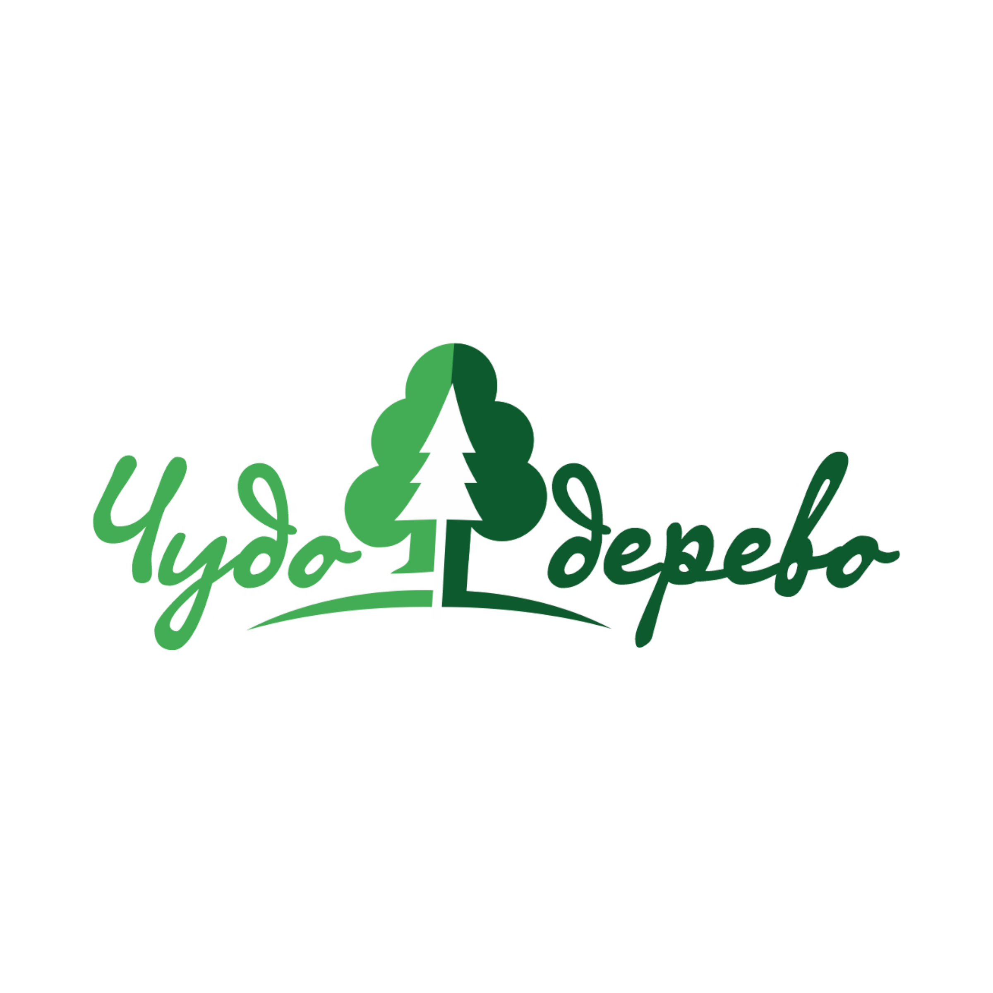
Оптовые поставки из Можги

ООО «Фабрика «Чудо-Дерево»

Цех деревообработки · 06.09.2026
Можга, ул. Казанская, 5
+7-982-122-22-55 · i@fabrikachudo.ru

Собственное производство. Четырёхсторонний станок WINNER BL 6-23. Возможность изготовления других размеров и профилей обсуждается по заявке.

Цены указаны со склада в Можге, без доставки. Доставку по Удмуртии организуем наёмным транспортом. Стоимость зависит от адреса и объёма партии; соседние регионы согласуем по маршруту.

Отберите продукцию и сорт. Верхним списком выберите единицу: изменится цена и выделится нужная колонка количества. Введите заказ в этой колонке. Ранее введённые количества сохраняются. Отправьте заполненный файл на i@fabrikachudo.ru.

Покупатель
Контакт и телефон
Электронная почта
Адрес разгрузки

Желаемая дата
Комментарий к заказу

Стоимость выбранных товаров, руб. | —
Доставка оплачивается отдельно. Стоимость доставки, наличие товара и срок отгрузки согласуем по заявке.

Пересчёт выполняется по указанным размерам. Пример: вагонка 12,5 × 90 × 6000 мм — 0,00675 м³, 0,54 м² и 6 пог. м в одной штуке. Цены округлены до копеек.

Цена за м³ редактируется в последней жёлтой колонке первого листа. Выбранная цена и суммы пересчитываются. Пустая цена означает «по запросу». Заказ в разных единицах складывается; не дублируйте одну партию в нескольких колонках.

ИНН 1839010700 · КПП 183901001 · ОГРН 1191832003330 Юридический адрес: Российская Федерация, 427793, Удмуртская Республика, г. Можга, ул. Казанская, д. 5.

Верхний список действует на весь каталог. Фильтры меняют только показ товаров. Количество каждой позиции всегда хранится в подписанных единицах, поэтому смена списка или фильтров не меняет готовый заказ. Итог включает скрытые строки.

